关系图
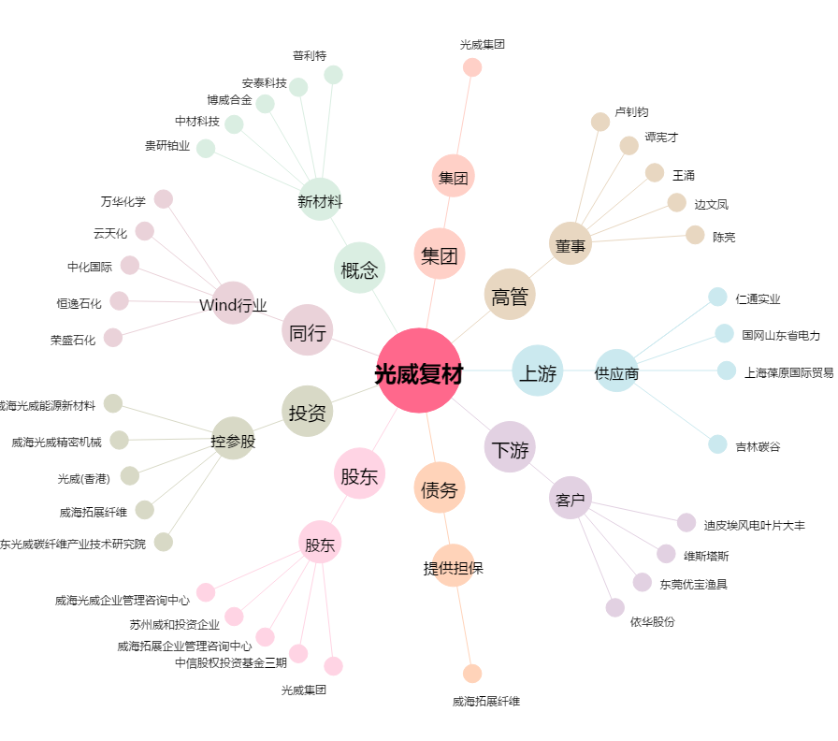
光威复材[300699.SZ] - 关系概览图

